bank_details
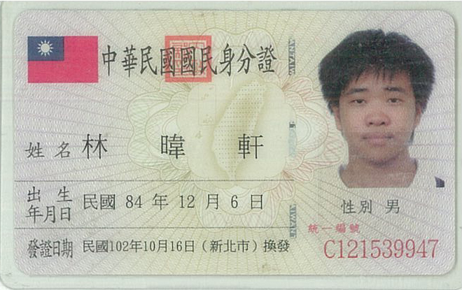
Required Information | Fill in
账户开户名： Bank Account Name: | 林暐軒 | WEI XUAN LIN
开户行： Bank Name: | 國泰世華聯合商業銀行(基隆分行) | Cathay United Bank(Keelung Branch)
账户号： Bank Account Number: | 124506093750 | 124506093750
开户行地址： Bank Address: | 基隆市仁愛區忠一路５號 | No.5, Zhong 1st Rd., Ren’ai Dist., Keelung City 20041, Taiwan (R.O.C.)
银行swift code Bank Swift Code: | UWCBTWTP | UWCBTWTP
电子邮箱： Email: | dingku1006@gmail.com | dingku1006@gmail.com
联系人姓名 contact name | 林暐軒 | 林暐軒
联系电话： Contact Number: | 0926262228 | 0926262228
地址： Address: | 新北市新店區碧潭路77巷6號3樓之2 | 3F.-2, No.6, Ln. 77, Bitan Rd., Xindian Dist., New Taipei City 23153, Taiwan (R.O.C.)
邮编： Postal Code: | 23153 | 23153
身份证号码： Identification Card Number (for freelance only)： | C121539947 | C121539947

